前提条件
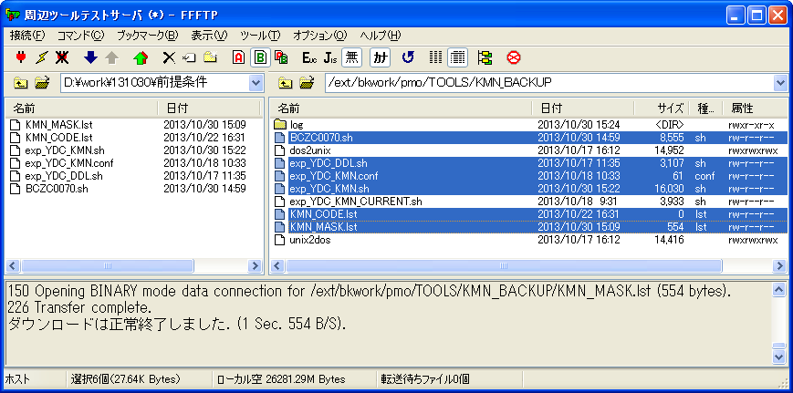
シェル実行前：
「/ext/bkwork/pmo/TOOLS/KMN_BACKUP」にファイル「BCZC0070.sh」、「exp_YDC_DDL.sh」、「exp_YDC_KMN.conf」、
「exp_YDC_KMN.sh」、「KMN_CODE.lst」と「KMN_MASK.lst」は存在する。

検証物１
シェル実行：sh exp_YDC_KMN.sh
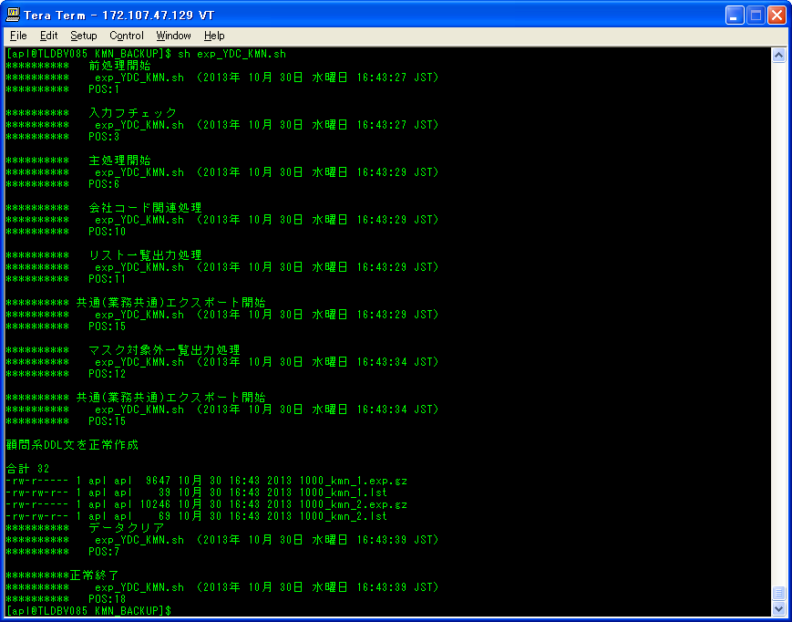
ケース３

ケース５

シェル実行後、実行ログとDUMPファイルの圧縮ファイルを取得する。
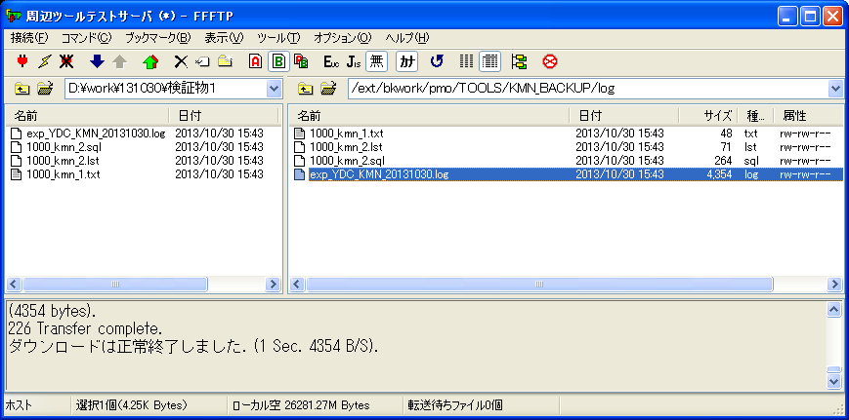

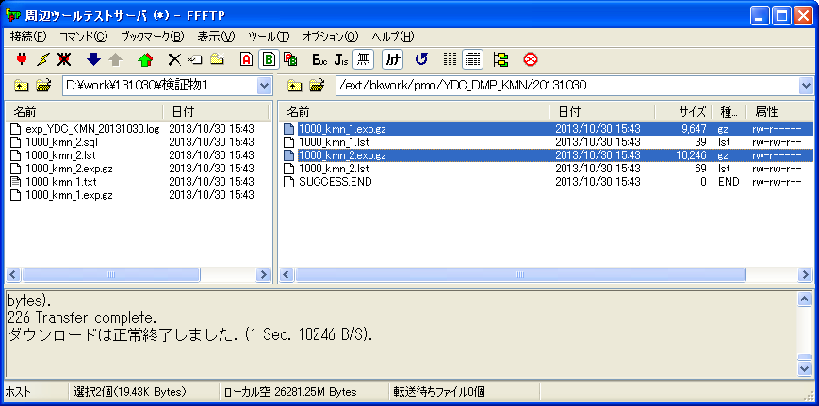

実行ログ：exp_YDC_KMN_20131030.log
********** 主処理開始
********** exp_YDC_KMN.sh （2013年 10月 30日 水曜日 16:43:29 JST）
********** POS:6

********** 会社コード関連処理
********** exp_YDC_KMN.sh （2013年 10月 30日 水曜日 16:43:29 JST）
********** POS:10

********** リスト一覧出力処理
********** exp_YDC_KMN.sh （2013年 10月 30日 水曜日 16:43:29 JST）
********** POS:11

********** 共通(業務共通)エクスポート開始
********** exp_YDC_KMN.sh （2013年 10月 30日 水曜日 16:43:29 JST）
********** POS:15

;;;
Export: Release 11.2.0.3.0 - Production on 水 10月 30 16:43:29 2013

Copyright (c) 1982, 2011, Oracle and/or its affiliates. All rights reserved.
;;;
接続先: Oracle Database 11g Enterprise Edition Release 11.2.0.4.0 - 64bit Production
With the Partitioning option
TEST10."EXP_YDC_KMN_19189"を起動しています: test10/********@TSTARLIB JOB_NAME=exp_YDC_KMN_19189 DIRECTORY=dp_dest DUMPFILE=DUMP_19189.dmp TABLES=TOC0EE11,TOC0EE12,TOC0EE13,TOC0EE14 LOGFILE=1000_kmn_1_19189.log
BLOCKSメソッドを使用して見積り中です...
オブジェクト型TABLE_EXPORT/TABLE/TABLE_DATAの処理中です
BLOCKSメソッドを使用した見積り合計: 0 KB
オブジェクト型TABLE_EXPORT/TABLE/TABLEの処理中です
. . "TEST10"."TOC0EE11" 0 KB 0行がエクスポートされました
. . "TEST10"."TOC0EE12" 0 KB 0行がエクスポートされました
. . "TEST10"."TOC0EE13" 0 KB 0行がエクスポートされました
. . "TEST10"."TOC0EE14" 0 KB 0行がエクスポートされました
マスター表"TEST10"."EXP_YDC_KMN_19189"は正常にロード/アンロードされました
ケース５
******************************************************************************
TEST10.EXP_YDC_KMN_19189に設定されたダンプ・ファイルは次のとおりです:
/ext/mnt/datapump/DUMP_19189.dmp
ジョブ"TEST10"."EXP_YDC_KMN_19189"が水 10月 30 16:43:32 2013 elapsed 0 00:00:02で正常に完了しました
********** マスク対象外一覧出力処理
********** exp_YDC_KMN.sh （2013年 10月 30日 水曜日 16:43:34 JST）
********** POS:12

********** 共通(業務共通)エクスポート開始
********** exp_YDC_KMN.sh （2013年 10月 30日 水曜日 16:43:34 JST）
********** POS:15

;;;
Export: Release 11.2.0.3.0 - Production on 水 10月 30 16:43:34 2013

Copyright (c) 1982, 2011, Oracle and/or its affiliates. All rights reserved.
;;;
接続先: Oracle Database 11g Enterprise Edition Release 11.2.0.4.0 - 64bit Production
With the Partitioning option
TEST10."EXP_YDC_KMN_19243"を起動しています: test10/********@TSTARLIB JOB_NAME=exp_YDC_KMN_19243 DIRECTORY=dp_dest DUMPFILE=DUMP_19243.dmp TABLES=TOC0EE20,TOC0EE21,TOC0EE22,TOC0EE23,TOC0EE24,TOC0EE25,TOC0EE26 LOGFILE=1000_kmn_2_19243.log
BLOCKSメソッドを使用して見積り中です...
オブジェクト型TABLE_EXPORT/TABLE/TABLE_DATAの処理中です
BLOCKSメソッドを使用した見積り合計: 0 KB
オブジェクト型TABLE_EXPORT/TABLE/TABLEの処理中です
. . "TEST10"."TOC0EE20" 0 KB 0行がエクスポートされました
. . "TEST10"."TOC0EE21" 0 KB 0行がエクスポートされました
. . "TEST10"."TOC0EE22" 0 KB 0行がエクスポートされました
. . "TEST10"."TOC0EE23" 0 KB 0行がエクスポートされました
. . "TEST10"."TOC0EE24" 0 KB 0行がエクスポートされました
. . "TEST10"."TOC0EE25" 0 KB 0行がエクスポートされました
. . "TEST10"."TOC0EE26" 0 KB 0行がエクスポートされました
ケース５
マスター表"TEST10"."EXP_YDC_KMN_19243"は正常にロード/アンロードされました
******************************************************************************
TEST10.EXP_YDC_KMN_19243に設定されたダンプ・ファイルは次のとおりです:
/ext/mnt/datapump/DUMP_19243.dmp
ジョブ"TEST10"."EXP_YDC_KMN_19243"が水 10月 30 16:43:37 2013 elapsed 0 00:00:02で正常に完了しました
ケース５
ケース５
合計 32
-rw-r----- 1 apl apl 9647 10月 30 16:43 2013 1000_kmn_1.exp.gz
-rw-rw-r-- 1 apl apl 39 10月 30 16:43 2013 1000_kmn_1.lst
-rw-r----- 1 apl apl 10246 10月 30 16:43 2013 1000_kmn_2.exp.gz
-rw-rw-r-- 1 apl apl 69 10月 30 16:43 2013 1000_kmn_2.lst
********** データクリア
********** exp_YDC_KMN.sh （2013年 10月 30日 水曜日 16:43:39 JST）
********** POS:7

**********正常終了
********** exp_YDC_KMN.sh （2013年 10月 30日 水曜日 16:43:39 JST）
********** POS:18

検証物２
シェル実行前、「/ext/bkwork/pmo/TOOLS/KMN_BACKUP」にファイル「exp_YDC_KMN.conf」は存在しない。
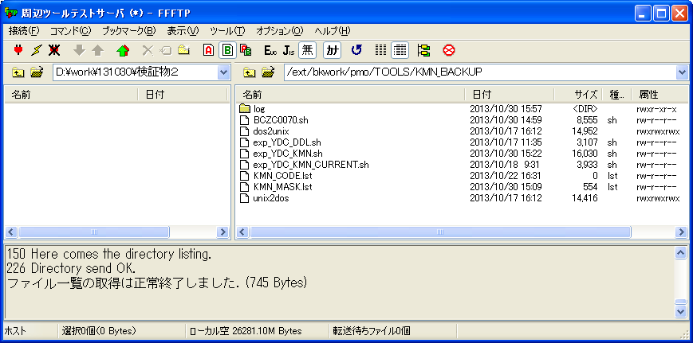

シェル実行：sh exp_YDC_KMN.sh
ケース２

シェル実行後、実行ログを取得する。
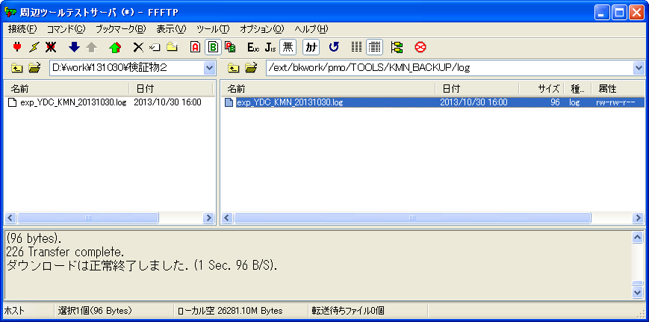

ケース２

実行ログ：exp_YDC_KMN_20131030.log
顧問系バックアップ情報一覧 /ext/bkwork/pmo/TOOLS/KMN_BACKUP/exp_YDC_KMN.conf が見つかりません。

検証物３
exp_YDC_KMN.conf
#--- ダンプファイルパス
#DMP_PATH=/ext/bkwork/pmo/YDC_DMP_KMN

シェル実行：sh exp_YDC_KMN.sh
ケース１、４

シェル実行後、実行ログを取得する。
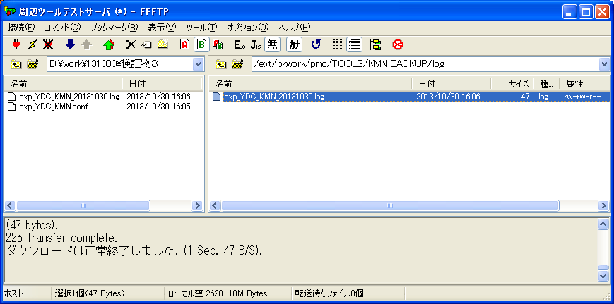

ケース４

実行ログ：exp_YDC_KMN_20131030.log
ダプファイル格納場所取得エラーが発生しました！

検証物４
シェル実行：sh exp_YDC_KMN.sh


ケース６

シェル実行後、DUMPファイルの圧縮ファイルを作成されない。
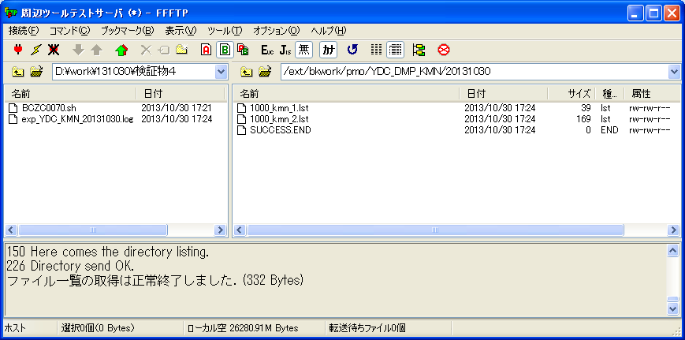

DUMPファイルの圧縮ファイルが作成しない。
ケース６

実行ログ：exp_YDC_KMN_20131030.log
********** 主処理開始
********** exp_YDC_KMN.sh （2013年 10月 30日 水曜日 18:24:29 JST）
********** POS:6

********** 会社コード関連処理
********** exp_YDC_KMN.sh （2013年 10月 30日 水曜日 18:24:29 JST）
********** POS:10

********** リスト一覧出力処理
********** exp_YDC_KMN.sh （2013年 10月 30日 水曜日 18:24:29 JST）
********** POS:11

********** 共通(業務共通)エクスポート開始
********** exp_YDC_KMN.sh （2013年 10月 30日 水曜日 18:24:29 JST）
********** POS:15

********** マスク対象外一覧出力処理
********** exp_YDC_KMN.sh （2013年 10月 30日 水曜日 18:24:29 JST）
********** POS:12

********** 共通(業務共通)エクスポート開始
********** exp_YDC_KMN.sh （2013年 10月 30日 水曜日 18:24:30 JST）
********** POS:15

合計 8
-rw-rw-r-- 1 apl apl 39 10月 30 18:24 2013 1000_kmn_1.lst
-rw-rw-r-- 1 apl apl 169 10月 30 18:24 2013 1000_kmn_2.lst
********** データクリア
ケース６
********** exp_YDC_KMN.sh （2013年 10月 30日 水曜日 18:24:30 JST）
********** POS:7

**********正常終了
********** exp_YDC_KMN.sh （2013年 10月 30日 水曜日 18:24:30 JST）
********** POS:18

